実績報告書
記入例
（様式13-11）

介護事業所等に対するサービス継続支援事業に係る実績報告書

 |  |  |  |  |  |  |  |  |  | 令和 |  | 年 |  |  | 月 | 日
奈良県知事 |  | 殿

標記について、次のとおり報告します。

←申請者情報等、黄色着色セルは手入力が必要です。
申 請 者 | フリガナ |  | ｶﾌﾞｼｷｶｲｼｬ○○
 | 名 称 |  | 株式会社○○
 | 所在地 |  | （郵便番号 | 000 | ‐ | 0000 | ）
 |  |  | ○○市○○市○○番地○○

 | 代表者の職・氏名 |  | 職 名 |  | 0000-00-0000 |  |  | 氏 名 |  |  |  |  | ○○
 | 申請に関する担当者 |  | 部署・職名 |  | 総務部・事務 |  |  | 氏 名 |  |  |  |  | ○○
 | 連絡先 |  | 電話番号 |  | 0000-00-0000 |  |  | E-mail |  | ○○@mail.com

報告内容
サービス種別 |  |  |  |  |  |  |  | 事業所･ 施設等数 |  |  | 補助額

←報告内容は個票（様式）の内容が自動入力されます。
1 | 訪問介護事業所/集合住宅併設型（同一建物減算の算定がある事業所） |  |  |  |  |  |  |  | か所 |  |  |  |  | 千円
2 | 訪問介護事業所/1月あたり延べ訪問回数200回以下(集合住宅併設型を除く) |  |  |  |  |  |  | 1 | か所 |  | 196 |  |  | 千円
3 | 訪問介護事業所/1月あたり延べ訪問回数201回以上2,000回以下(集合住宅併設型を除く) |  |  |  |  |  |  |  | か所 |  |  |  |  | 千円
4 | 訪問介護事業所/1月あたり延べ訪問回数2,001回以上(集合住宅併設型を除く) |  |  |  |  |  |  |  | か所 |  |  |  |  | 千円
5 | 訪問入浴介護事業所 |  |  |  |  |  |  |  | か所 |  |  |  |  | 千円
6 | 訪問看護事業所 |  |  |  |  |  |  |  | か所 |  |  |  |  | 千円
7 | 訪問リハビリテーション事業所 |  |  |  |  |  |  |  | か所 |  |  |  |  | 千円
8 | 通所介護事業所/1月あたり延べ利用者数300人以下 |  |  |  |  |  |  |  | か所 |  |  |  |  | 千円
9 | 通所介護事業所/1月あたり延べ利用者数301人以上600人以下 |  |  |  |  |  |  | 1 | か所 |  | 242 |  |  | 千円
10 | 通所介護事業所/1月あたり延べ利用者数601人以上 |  |  |  |  |  |  |  | か所 |  |  |  |  | 千円
11 | 通所リハビリテーション事業所 |  |  |  |  |  |  |  | か所 |  |  |  |  | 千円
12 | 特定施設入居者生活介護（養護老人ホーム、軽費老人ホームを除く） |  |  |  |  |  |  |  | か所 |  |  |  |  | 千円
13 | 福祉用具貸与事業所 |  |  |  |  |  |  |  | か所 |  |  |  |  | 千円
14 | 定期巡回・随時対応型訪問介護看護事業所 |  |  |  |  |  |  |  | か所 |  |  |  |  | 千円
15 | 夜間対応型訪問介護事業所 |  |  |  |  |  |  |  | か所 |  |  |  |  | 千円
16 | 地域密着型通所介護事業所 |  |  |  |  |  |  |  | か所 |  |  |  |  | 千円
17 | 認知症対応型通所介護事業所 |  |  |  |  |  |  |  | か所 |  |  |  |  | 千円
18 | 小規模多機能型居宅介護事業所 |  |  |  |  |  |  |  | か所 |  |  |  |  | 千円
19 | 認知症対応型共同生活介護事業所 |  |  |  |  |  |  |  | か所 |  |  |  |  | 千円
20 | 地域密着型特定施設入居者生活介護（養護老人ホーム、軽費老人ホームを除く） |  |  |  |  |  |  |  | か所 |  |  |  |  | 千円
21 | 看護小規模多機能型居宅介護事業所 |  |  |  |  |  |  |  | か所 |  |  |  |  | 千円
22 | 居宅介護支援事業所 |  |  |  |  |  |  |  | か所 |  |  |  |  | 千円
23 | 介護老人福祉施設 |  |  |  |  |  |  | 1 | か所 |  | 387 |  |  | 千円
24 | 介護老人保健施設 |  |  |  |  |  |  |  | か所 |  |  |  |  | 千円
25 | 介護医療院 |  |  |  |  |  |  |  | か所 |  |  |  |  | 千円
26 | 地域密着型介護老人福祉施設 |  |  |  |  |  |  |  | か所 |  |  |  |  | 千円
27 | 短期入所生活介護事業所 |  |  |  |  |  |  |  | か所 |  |  |  |  | 千円
28 | 養護老人ホーム |  |  |  |  |  |  |  | か所 |  |  |  |  | 千円
29 | 軽費老人ホーム |  |  |  |  |  |  |  | か所 |  |  |  |  | 千円
合 計 |  |  |  |  |  |  |  | 3 | か所 |  | 825 |  |  | 千円

実績額一覧
記入例
（様式１３－１２）事業所・施設別実績額一覧

個票から自動入力されるため、入力不要
（提出は必要）
 |  |  |  |  |  |  | （単位：千円）
No. | 介護保険 事業所番号 | 事業所・施設名 | サービス種別 | 住所 | 介護事業所等に対するサービス継続支援事業
 |  |  |  |  | 補助上限額 | 実績額 | 補助額
1 | 000000000 | 特別養護老人ホーム○○ | 介護老人福祉施設 | 奈良県○○市○○番地○○ | 387 | 473 | 387
2 | 000000000 | ○○訪問介護ステーション | 訪問介護事業所/1月あたり延べ訪問回数200回以下(集合住宅併設型を除く) | 奈良県○○市○○番地○○ | 242 | 196 | 196
3 | 000000000 | ○○デイサービスセンター | 通所介護事業所/1月あたり延べ利用者数301人以上600人以下 | 奈良県○○市○○番地○○ | 242 | 290 | 242
4
5
当該様式については、個票に入力された情報が自動表示されますので、入力作業は不要です。（提出は必要です）
個票のシート名を個票1,個票2,個票3、･･･と通し番号にしていないと当様式に反映されませんので、お気をつけ下さい。
6
7
8
9
10
11
12
13
14
15
合計 |  |  |  |  | 871 | 959 | 825

（注）行が不足する場合には、「本申請書の使い方」に従って、行を追加すること。列の挿入は絶対に行わないこと。

個票1
記入例
・事業所サービスごとに作成が必要です。
必要に応じてシートをコピーして全サービス分を作成のうえ提出してください。
・記載例をご確認ください。
（様式１３－１３）

事業所・施設別個票

施設・事業所概要

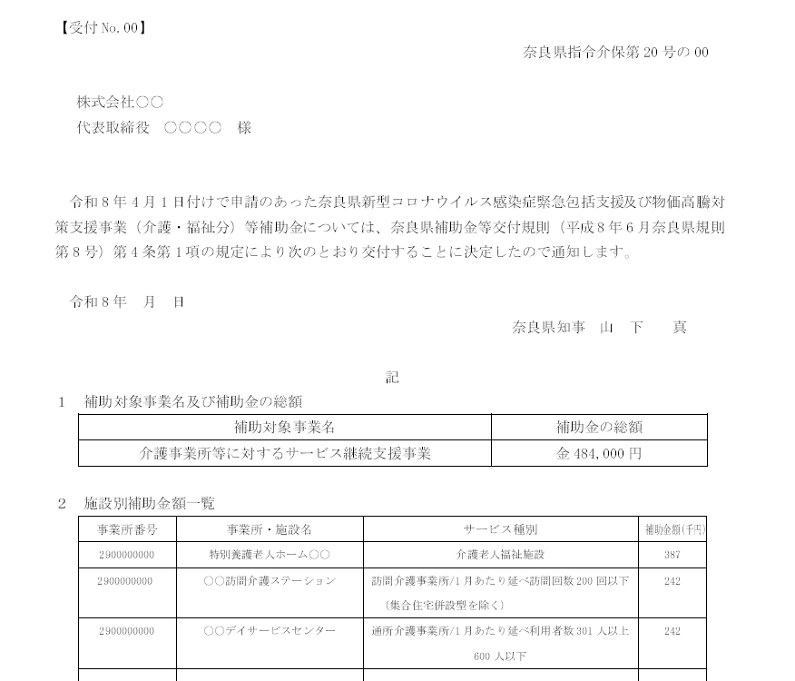
【見本】交付決定通知
介護保険事業所番号 |  |  |  | 000000000 |  |  | 事業所名称 |  | 特別養護老人ホーム○○
所在地 |  | 都道府県名 |  | 住所 |  |  |  |  | 連絡先 | 電話番号 |  |  |  |  | 部署・担当者名
 |  | 奈良県 |  | ○○市○○番地○○ |  |  |  |  |  | 0000-00-0000 |  |  |  |  | 事業部・○○
提供サービス（プルダウンから選択） |  |  |  |  | 介護老人福祉施設 |  |  |  |  |  |  |  |  |  | 定員 |  | 80 | 人
消費税 |  |  | 税抜申請

支出予定額

１．介護事業所等に対するサービス継続支援事業 |  |  |  |  |  |  |  |  |  |  |  | 実績額 |  | 補助上限額 |  | 補助額
 |  |  |  |  |  |  |  |  |  |  |  | 473 | 千円 | 387 | 千円 | 387 |  | 千円
＜積算内訳＞
 | 対象経費の種別 |  |  |  |  | 所要額（円） |  | 支出日 |  |  | 用途・品目・数量等
1 | 介護サービスを円滑に継続するための対応 |  |  |  |  | 220,000 |  | 2026-07-01 |  |  | 業務用スポットクーラー 110,000×2台
2 | 災害備蓄等への対応 |  |  |  |  | 253,000 |  | 2026-07-01 |  |  | ポータブル発電機1台
3
4
5
6
7
8
9
・提供サービスは、交付決定通知の「２ 施設別補助金額一覧」の
『サービス種別』を記載してください。
・補助上限額は、交付決定通知の「２ 施設別補助金額一覧」の
『補助金額』を記載してください。
※交付申請時における申請額×0.808の金額です。
10
11
12
13
14
15
16
17
18
19
20
21
22
23
24
25
合計 |  |  |  |  |  | 473,000

（注）申請額は、補助上限額と所要額を比較していずれか低い方の額が入力される。

税込申請
税抜申請

個票2
記入例
・事業所サービスごとに作成が必要です。
必要に応じてシートをコピーして全サービス分を作成のうえ提出してください。
・記載例をご確認ください。
（様式１３－１３）

事業所・施設別個票

施設・事業所概要

介護保険事業所番号 |  |  |  | 000000000 |  |  | 事業所名称 |  | ○○訪問介護ステーション
所在地 |  | 都道府県名 |  | 住所 |  |  |  |  | 連絡先 | 電話番号 |  |  |  |  | 部署・担当者名
 |  | 奈良県 |  | ○○市○○番地○○ |  |  |  |  |  | 0000-00-0000 |  |  |  |  | 事業部・○○
提供サービス（プルダウンから選択） |  |  |  |  | 訪問介護事業所/1月あたり延べ訪問回数200回以下(集合住宅併設型を除く) |  |  |  |  |  |  |  |  |  | 定員 |  | 人
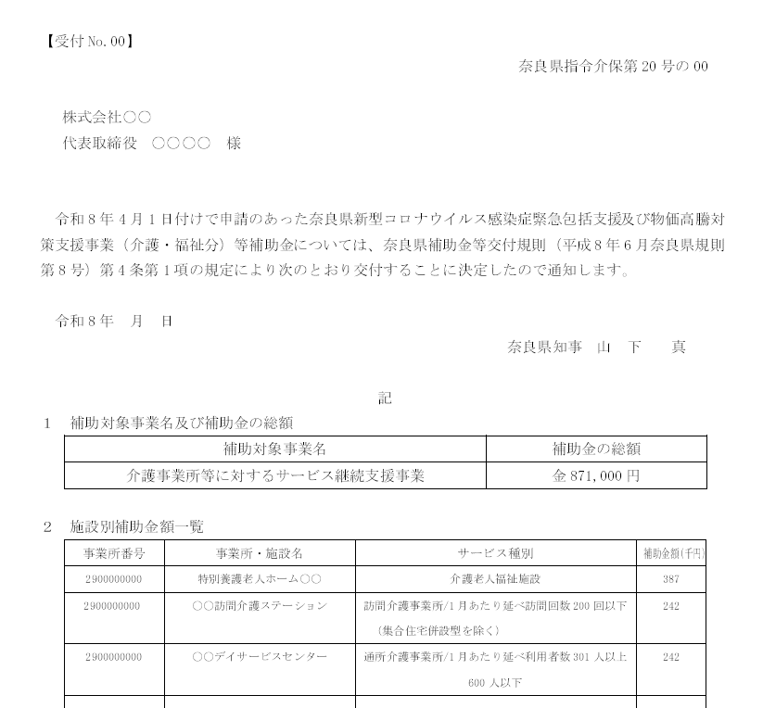
【見本】交付決定通知
消費税 |  |  | 税抜申請

支出予定額

１．介護事業所等に対するサービス継続支援事業 |  |  |  |  |  |  |  |  |  |  |  | 実績額 |  | 補助上限額 |  | 補助額
 |  |  |  |  |  |  |  |  |  |  |  | 196 | 千円 | 242 | 千円 | 196 | 千円
＜積算内訳＞
 | 対象経費の種別 |  |  |  |  | 所要額（円） |  | 支出日 |  |  | 用途・品目・数量等
1 | 介護サービスを円滑に継続するための対応 |  |  |  |  | 16,500 |  | 2026-06-01 |  |  | ネッククーラー 1,650×10
2 | 介護サービスを円滑に継続するための対応 |  |  |  |  | 50,000 |  | 2026-06-01 |  |  | 燃料費（4月～9月分）
3 | 災害備蓄等への対応 |  |  |  |  | 100,000 |  | 2026-08-01 |  |  | ポータブル発電機
4 | 災害備蓄等への対応 |  |  |  |  | 30,000 |  | 2026-08-01 |  |  | 衛生用品
5
6
7
8
9
10
11
12
13
14
15
16
17
18
19
20
21
22
23
24
25
合計 |  |  |  |  |  | 196,500

（注）申請額は、補助上限額と所要額を比較していずれか低い方の額が入力される。

税込申請
税抜申請

個票3
記入例
・事業所サービスごとに作成が必要です。
必要に応じてシートをコピーして全サービス分を作成のうえ提出してください。
・記載例をご確認ください。
（様式１３－１３）

事業所・施設別個票

施設・事業所概要

介護保険事業所番号 |  |  |  | 000000000 |  |  | 事業所名称 |  | ○○デイサービスセンター
所在地 |  | 都道府県名 |  | 住所 |  |  |  |  | 連絡先 | 電話番号 |  |  |  |  | 部署・担当者名
 |  | 奈良県 |  | ○○市○○番地○○ |  |  |  |  |  | 0000-00-0000 |  |  |  |  | 事業部・○○
提供サービス（プルダウンから選択） |  |  |  |  | 通所介護事業所/1月あたり延べ利用者数301人以上600人以下 |  |  |  |  |  |  |  |  |  | 定員 |  | 人
【見本】交付決定通知
消費税 |  |  | 税抜申請

支出予定額

１．介護事業所等に対するサービス継続支援事業 |  |  |  |  |  |  |  |  |  |  |  | 実績額 |  | 補助上限額 |  | 補助額
 |  |  |  |  |  |  |  |  |  |  |  | 290 | 千円 | 242 | 千円 | 242 | 千円
＜積算内訳＞
 | 対象経費の種別 |  |  |  |  | 所要額（円） |  | 支出日 |  |  | 用途・品目・数量等
1 | 介護サービスを円滑に継続するための対応 |  |  |  |  | 160,000 |  | 2026-08-10 |  |  | スポットクーラー 80,000×2台
2 | 介護サービスを円滑に継続するための対応 |  |  |  |  | 30,000 |  | 2026-08-12 |  |  | 燃料費（4月～9月分）
3 | 災害備蓄等への対応 |  |  |  |  | 100,000 |  | 2026-08-01 |  |  | ポータブル発電機
4
5
6
7
8
9
10
11
12
13
14
15
16
17
18
19
20
21
22
23
24
25
合計 |  |  |  |  |  | 290,000

（注）申請額は、補助上限額と所要額を比較していずれか低い方の額が入力される。

税込申請
税抜申請

